Solicitud gráfica
 | Área: | Ciencias Naturales |  |  | Fecha:
 | Grado: | 8 |  |  | 2015-11-24
 | Título del tema: | Los ácidos y las bases |  |  | ¿Cuaderno de estudio o recurso? | Cuaderno de Estudio
 | Editor: | DIANA GARCIA

 | Código guión o recurso: | CN_08_09_CO | ← Para determinar este código, visite la hoja de Ayuda
 |  |  |  |  | ESPECIFICACIÓN DE ARCHIVOS A ENTREGAR
Núm. | Archivo Shutterstock o ruta en web | Imagen para: | Tipo | Formato | Nombre imagen SMALL | Tamaño imagen SMALL | Nombre imagen ZOOM | Tamaño imagen ZOOM | Descripción | Observaciones
IMG01 | 207006727 | Cuaderno de Estudio | Fotografía | Horizontal | CN_08_09_CO_IMG01_small | 526 x 370 px | CN_08_09_CO_IMG01_zoom | 800 x 600 px | Vinagre de manzanas | 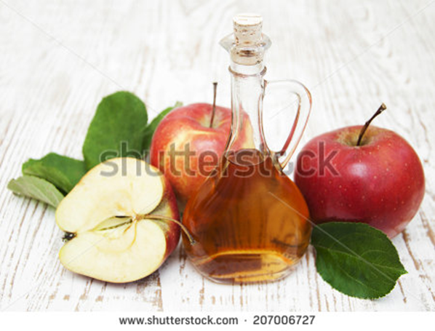
IMG02 | 234175744 | Cuaderno de Estudio | Fotografía | Horizontal | CN_08_09_CO_IMG02_small | 526 x 370 px | CN_08_09_CO_IMG02_zoom | 800 x 600 px | Un elemento de protección como gafas, guantes de nitrilo, tapabocas y bata. | 
IMG03 | 141163579 | Cuaderno de Estudio | Fotografía | Horizontal | CN_08_09_CO_IMG03_small | 526 x 370 px | CN_08_09_CO_IMG03_zoom | 800 x 600 px | Tabletas efervescentes, burbujeantes en el agua, un ejemplo del uso de un antiácido.
IMG04 | http://aulaplaneta.planetasaber.com/encyclopedia/default.asp?idpack=9&idpil=000RWT01&ruta=Buscador | Cuaderno de Estudio | Fotografía | Horizontal | CN_08_09_CO_IMG04_small | 526 x 370 px | CN_08_09_CO_IMG04_zoom | 800 x 600 px | El ácido sulfúrico se utiliza en la industria petroquímica, se encuentra una fotografía de industria de petróleos.
IMG05 | https://commons.wikimedia.org/wiki/File:Johannes_Br%C3%B8nsted.jpg | Cuaderno de Estudio | Fotografía | Horizontal | CN_08_09_CO_IMG05_small | 526 x 370 px | CN_08_09_CO_IMG05_zoom | 800 x 600 px | Foto de Johannes N. Brönsted | foto de un señor que no esta en planeta
IMG06 | https://commons.wikimedia.org/wiki/File:Thomas_Martin_Lowry2.jpg | Cuaderno de Estudio | Fotografía | Horizontal | CN_08_09_CO_IMG06_small | 526 x 370 px | CN_08_09_CO_IMG06_zoom | 800 x 600 px | Foto de Thomas M. Lowry | foto de un señor que no esta en planeta
IMG07 | http://aulaplaneta.planetasaber.com/encyclopedia/default.asp?idreg=48729&ruta=Buscador | Cuaderno de Estudio | Fotografía | Horizontal | CN_08_09_CO_IMG07_small | 526 x 370 px | CN_08_09_CO_IMG07_zoom | 800 x 600 px | Foto de Arrhenius, Svante August
IMG08 | 225172498 | Cuaderno de Estudio | Ilustración | Horizontal | CN_08_09_CO_IMG08_small | 526 x 370 px | CN_08_09_CO_IMG08_zoom | 800 x 600 px | Fórmulas de moléculas con la fórmulas de Lewis | Hay que crear una imagen para esta fórmula; Reemplazar, bonding electron pair por par de electrones enlazantes Ione electron pair por par de electrones libre Incluir al frente de H-H (hidrógeno) Incluir al frente de H-H (hidrógeno) Incluir al frente de F-F (flúor) Incluir al frente de H-F (ácido fluorhídrico)
IMG09 | 311932403 | Cuaderno de Estudio | Ilustración | Vertical | CN_08_09_CO_IMG09_small | 526 x 370 px | CN_08_09_CO_IMG09_zoom | 800 x 600 px | Cintas indicadoras de pH | Quitar la banda roja de abajo con el título de test strip testing
IMG10 | Eso4 / Ciencias Naturales / Ácidos y bases / 5. El pH | Cuaderno de Estudio | Ilustración | Horizontal | CN_08_09_CO_IMG10_small | 526 x 370 px | CN_08_09_CO_IMG10_zoom | 800 x 600 px | Escala de ph
IMG11 | 206742187 | Cuaderno de Estudio | Ilustración | Horizontal | CN_08_09_CO_IMG11_small | 526 x 370 px | CN_08_09_CO_IMG11_zoom | 800 x 600 px | Diagrama de escala de pH, con materiales comunes. Leche, huevo tomate. | Reemplazar The pH scale por La escala de pH Acidic, neutral, alkaline por Ácido, Neutro, Alcalino Recortar parte inferior.
IMG13 | 247856599 | Cuaderno de Estudio | Ilustración | Horizontal | CN_08_09_CO_IMG13_small | 526 x 370 px | CN_08_09_CO_IMG13_zoom | 800 x 600 px | Colores de la fenolftaleína en soluciones de diferentes pH | Phenolphthalein indicator por Indicador fenolftaleína Orange por Naranja Colorless por Incoloro Pink por Rosado Colorless por Incoloro (azul)
IMG14 | Eso4 / fisica y quimica / los ácidos y las bases/7 Ácidos y bases en la vida diaria | Cuaderno de Estudio | Fotografía | Horizontal | CN_08_09_CO_IMG14_small | 526 x 370 px | CN_08_09_CO_IMG14_zoom | 800 x 600 px | naranja, vinagre y leche
IMG15 | Eso4 / fisica y quimica / los ácidos y las bases/7 Ácidos y bases en la vida diaria | Cuaderno de Estudio | Fotografía | Horizontal | CN_08_09_CO_IMG15_small | 526 x 370 px | CN_08_09_CO_IMG15_zoom | 800 x 600 px | Jabón, detergentes y antiácido

